排序篩選
Excel之資料庫

u一個至少擁有兩列 × 一欄之資料範圍
u此範圍中之第一列（即表頭部份）將被視為欄名列，此列中每一欄之字串標記，即為該欄資料之欄名（field）
u其欄名可為任何合理之文字標記（中文或英文），最多可使用255個字元
此範圍內，第二列開始之每一列資料，即被視為一筆記錄（record）

資料/排序與篩選/從A到Z排序』或『從Z到A排序』鈕

u利用儲存格色彩、字型色彩或圖示進行排序，係Excel 2007之新增功能
u對這些排序依據，Excel並沒有預設的順序，使用者必須分別為每一個色彩或圖示定義所要的順序
u無論是色彩或圖示，其處理方式類似，故我們就僅以儲存格色彩為例進行說明

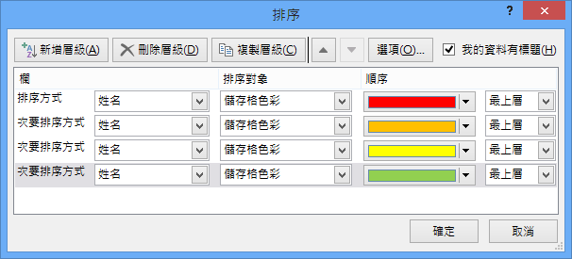

導引排序
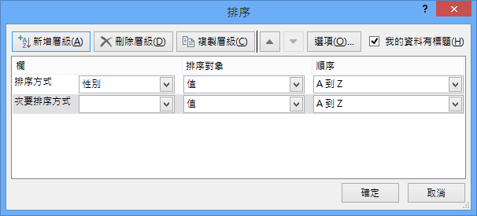
編號 | 姓名 | 性別 | 部門 | 職稱 | 生日 | 婚姻 | 教育 | 年齡 | 薪資
M01 | 吳明美 | 女 | 業務 | 主任 | 1973-06-08 | 已婚 | 4 | 44 | 62,200
A02 | 呂玉鳳 | 女 | 會計 | 主任 | 1985-03-05 | 已婚 | 4 | 32 | 61,600
S01 | 孫國寧 | 女 | 門市 | 主任 | 1980-08-28 | 已婚 | 3 | 37 | 56,850
A05 | 林美惠 | 女 | 會計 | 專員 | 1971-08-01 | 已婚 | 4 | 46 | 52,300
M07 | 林美珍 | 女 | 業務 | 專員 | 1987-09-04 | 未婚 | 4 | 30 | 51,500
A04 | 蕭惠真 | 女 | 會計 | 專員 | 1983-12-04 | 已婚 | 3 | 34 | 46,700
S03 | 楊惠芬 | 女 | 門市 | 專員 | 1978-08-30 | 未婚 | 2 | 39 | 41,950
M03 | 蘇儀義 | 男 | 業務 | 專員 | 1981-12-07 | 已婚 | 5 | 36 | 56,800
M08 | 劉銘川 | 男 | 業務 | 專員 | 1980-11-08 | 已婚 | 4 | 37 | 51,850
M04 | 黃啟川 | 男 | 業務 | 專員 | 1988-05-16 | 未婚 | 4 | 29 | 51,450
M08 | 梁國棟 | 男 | 業務 | 專員 | 1988-12-13 | 未婚 | 4 | 29 | 51,450
M05 | 林龍盛 | 男 | 業務 | 專員 | 1983-05-05 | 未婚 | 3 | 34 | 46,700
 |  |  |  |  |  |  |  |  |  | 最多可以排序64個欄

